Sheet
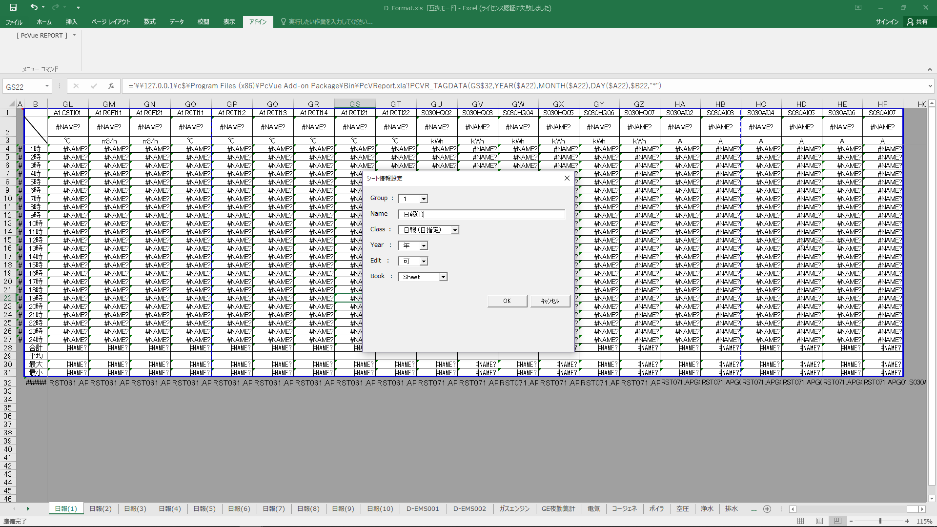
表示シート設定

Group | 1
Name | 日報(1)
Class | 日報(日指定)
Year | 年
Edit | 可
Book | Sheet

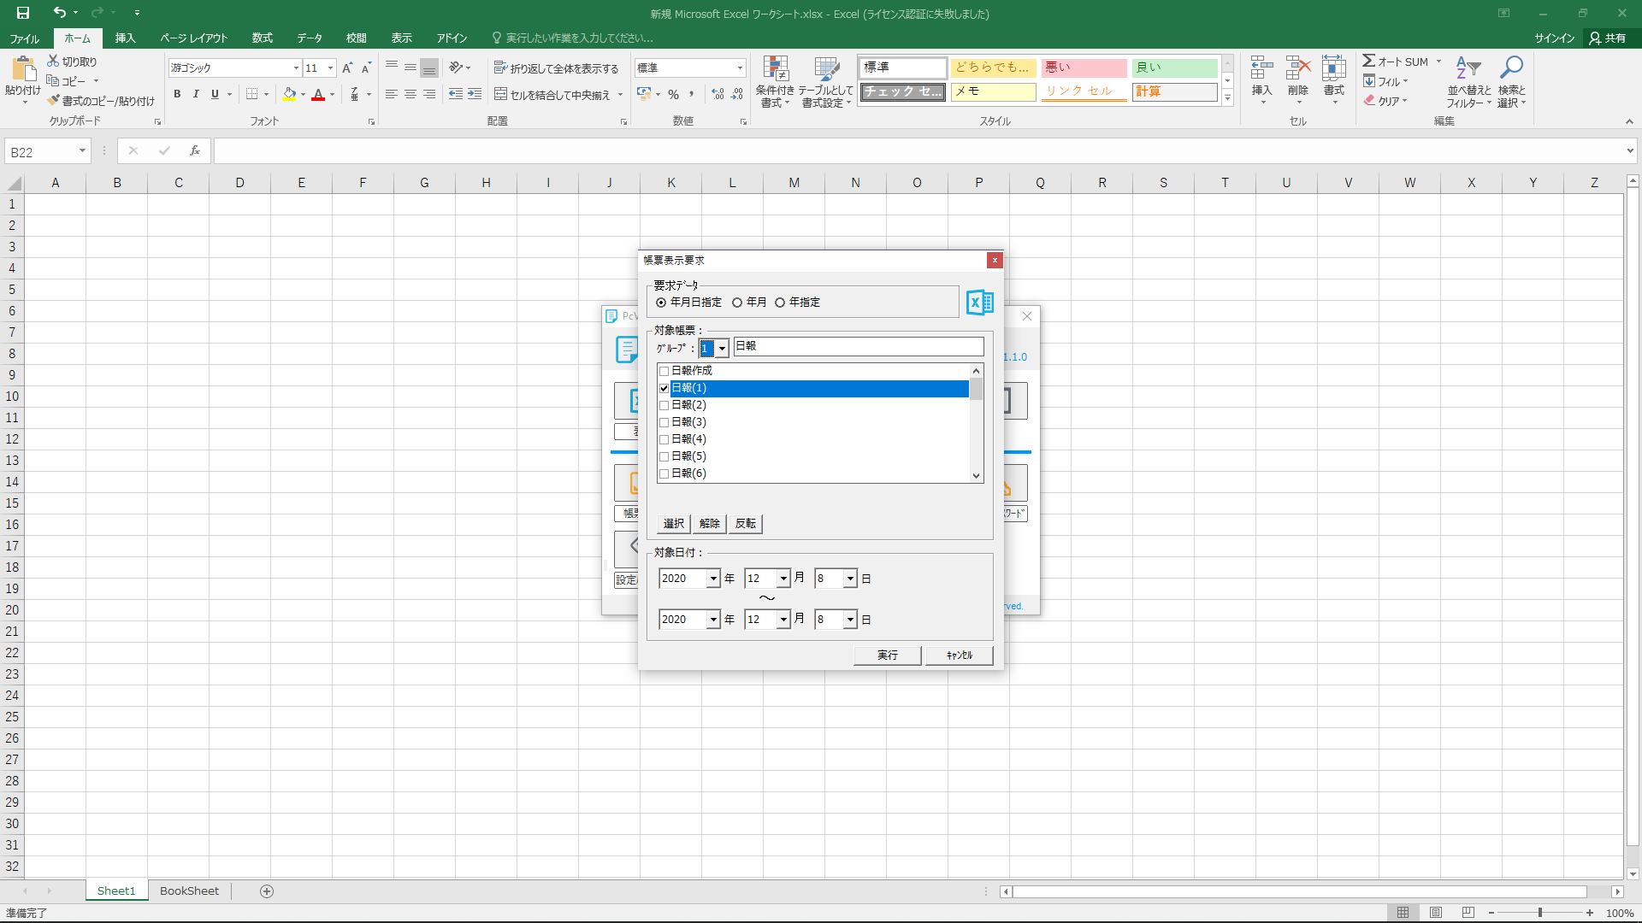
対象シートのみを選択

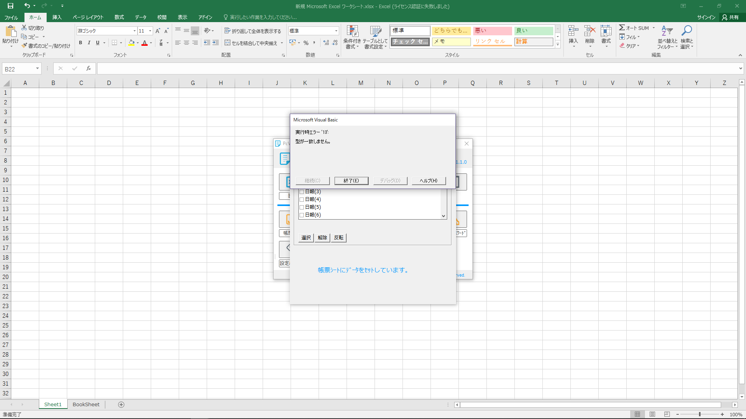
エラー

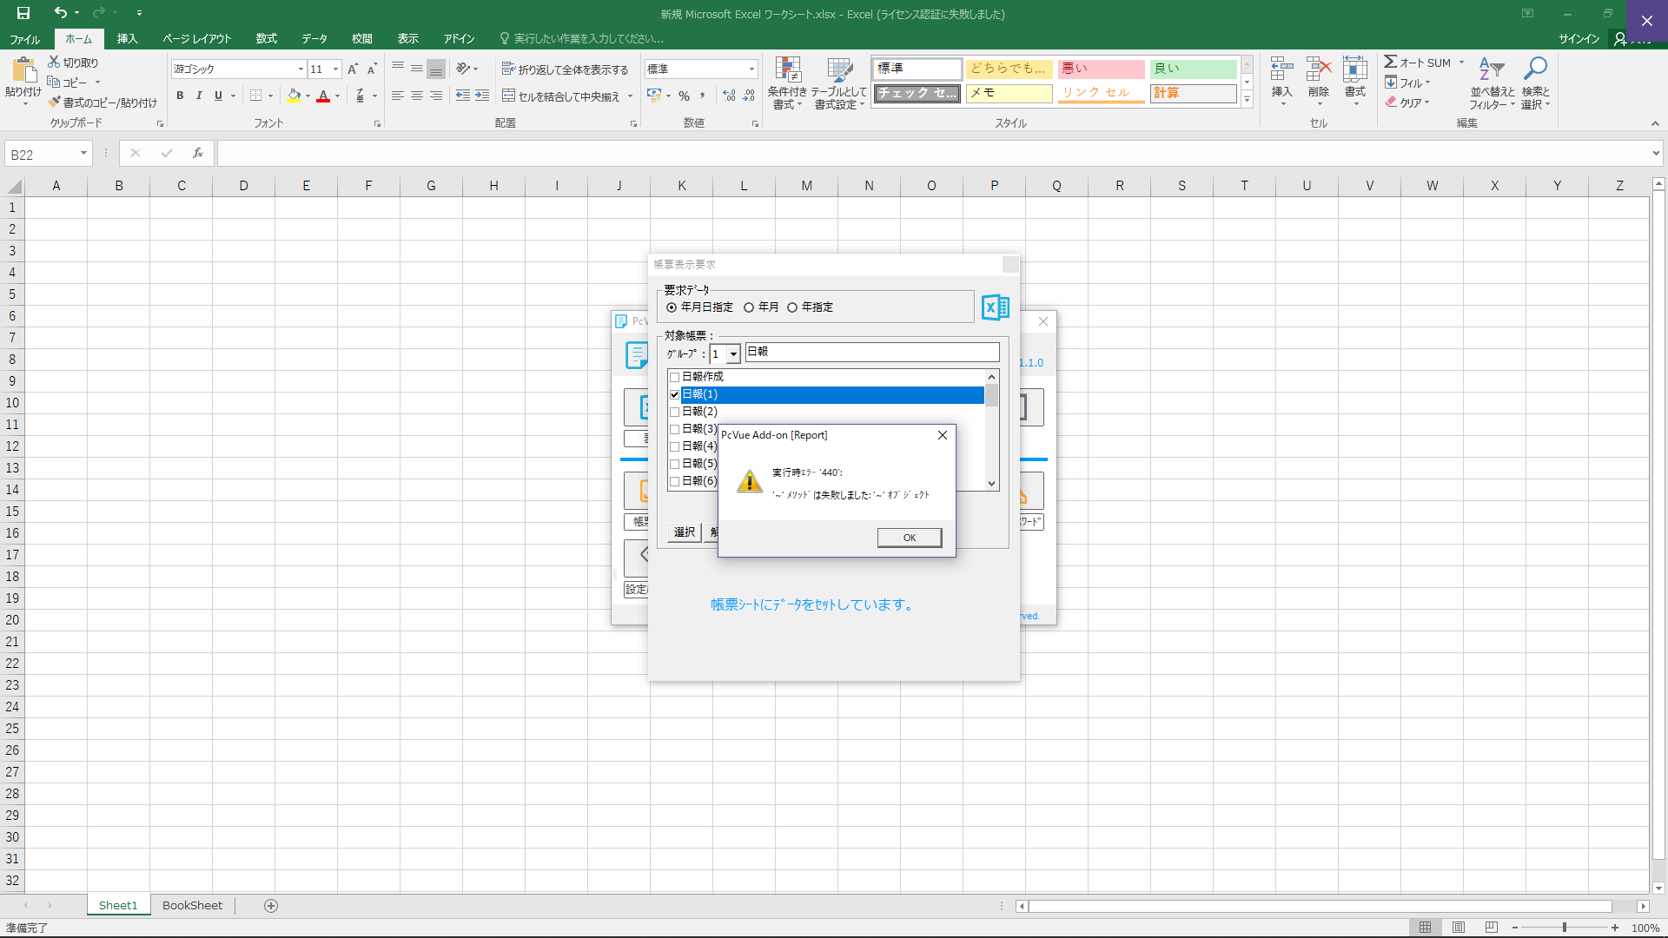
エラー

BookSheet
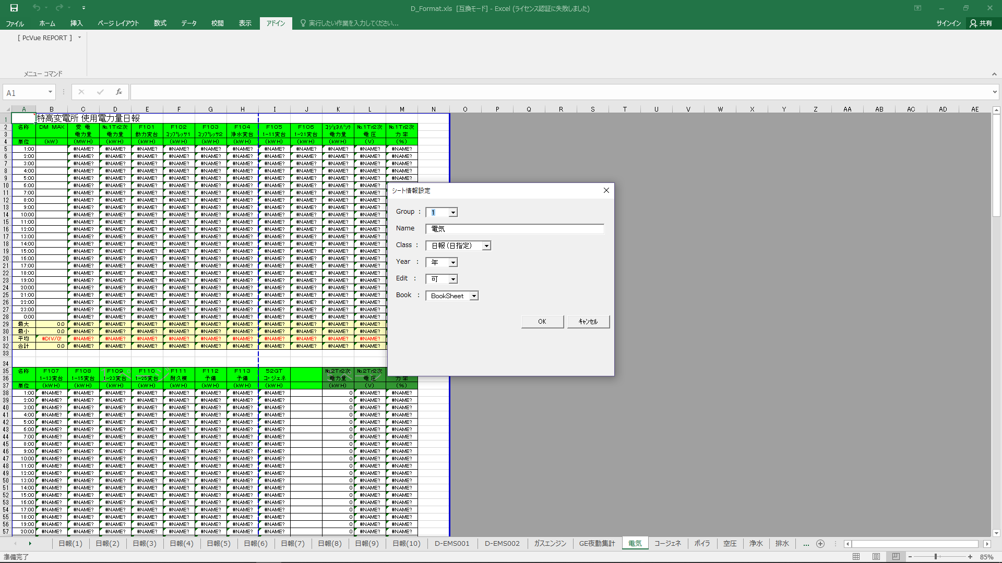
表示シート設定

Group | 1
Name | 電気
Class | 日報(日指定)
Year | 年
Edit | 可
Book | BookSheet

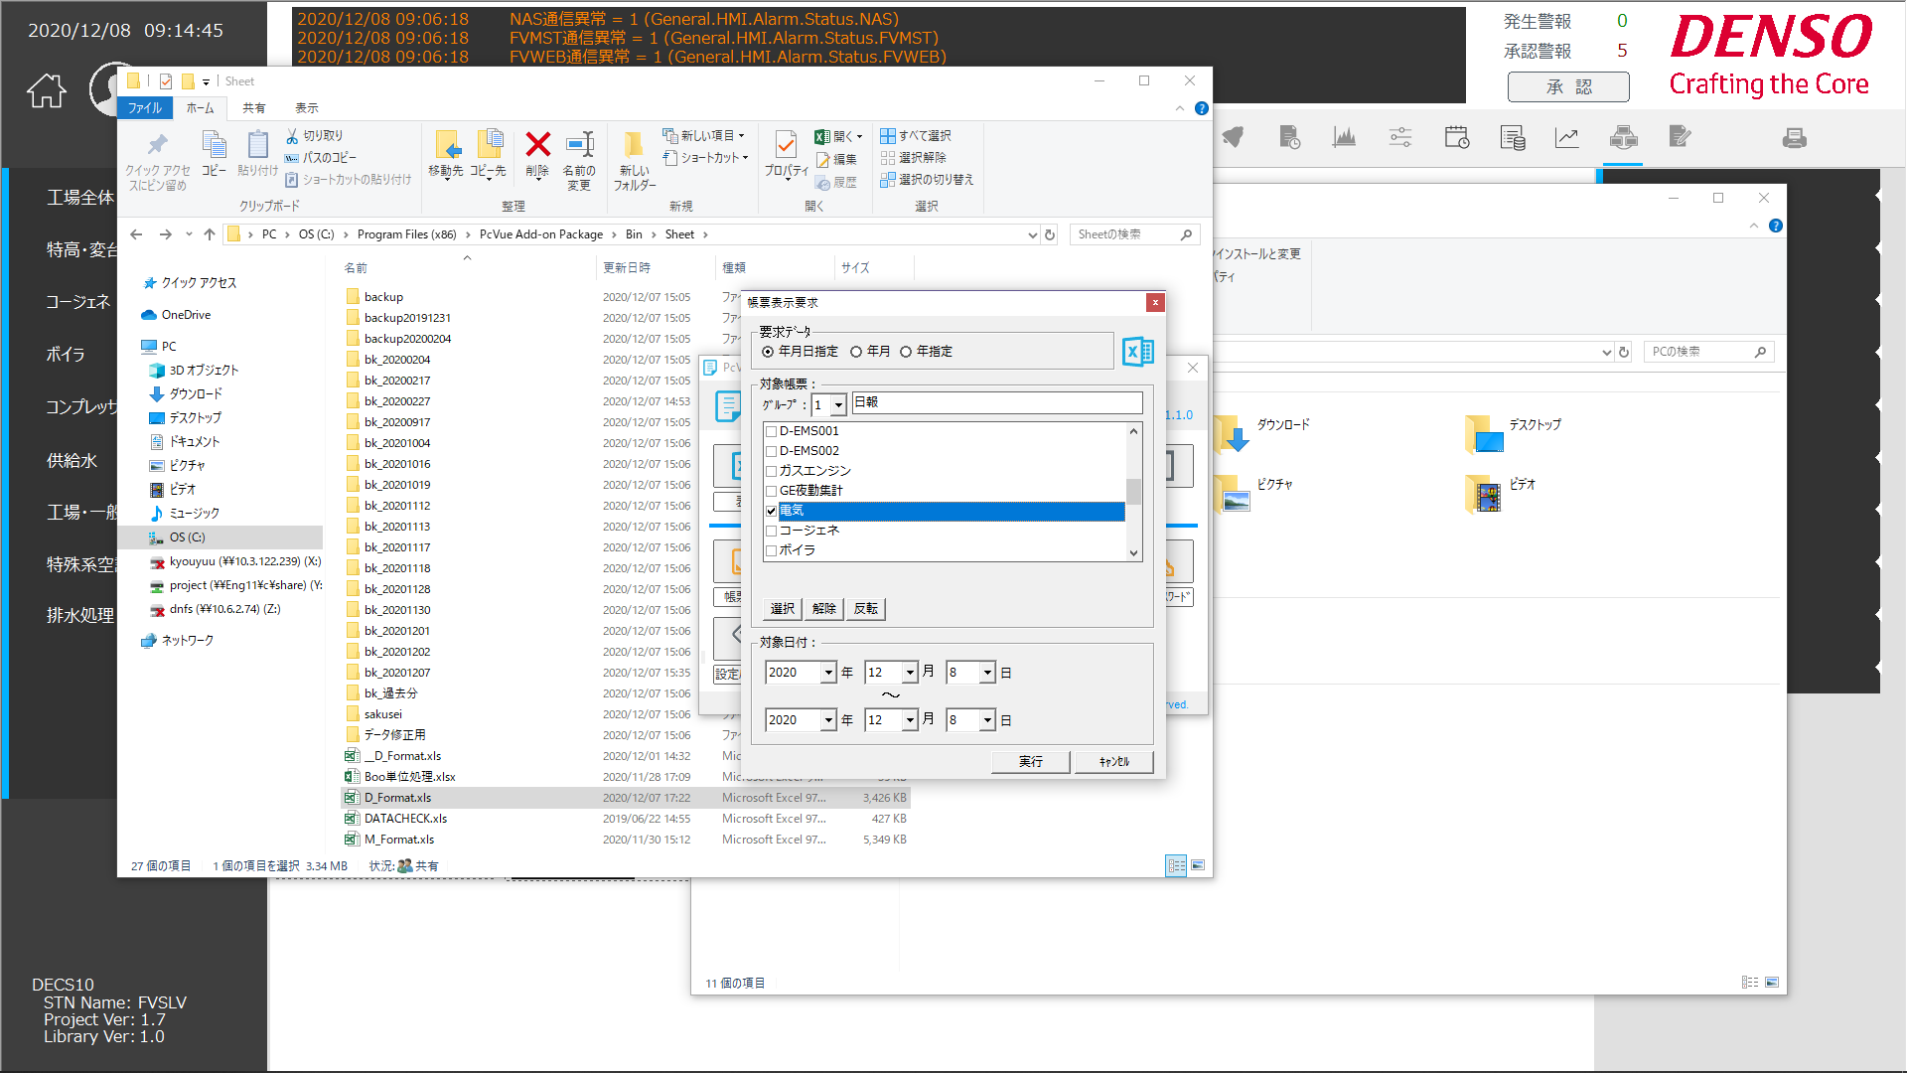

対象シートのみを選択

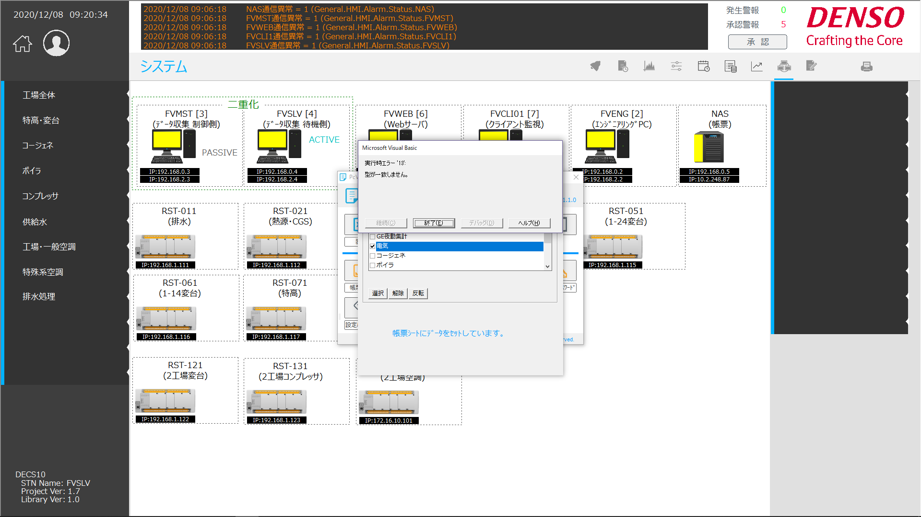
エラー

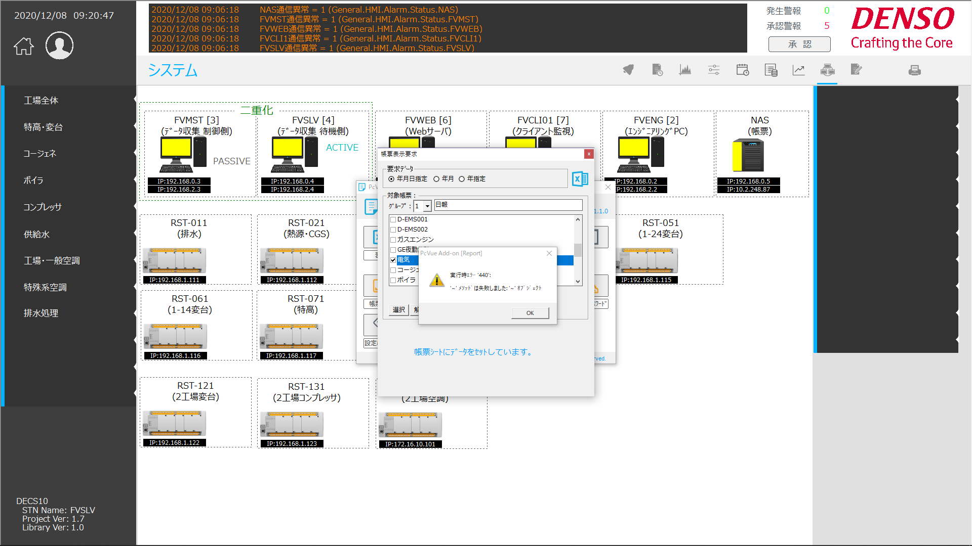
エラー

Book
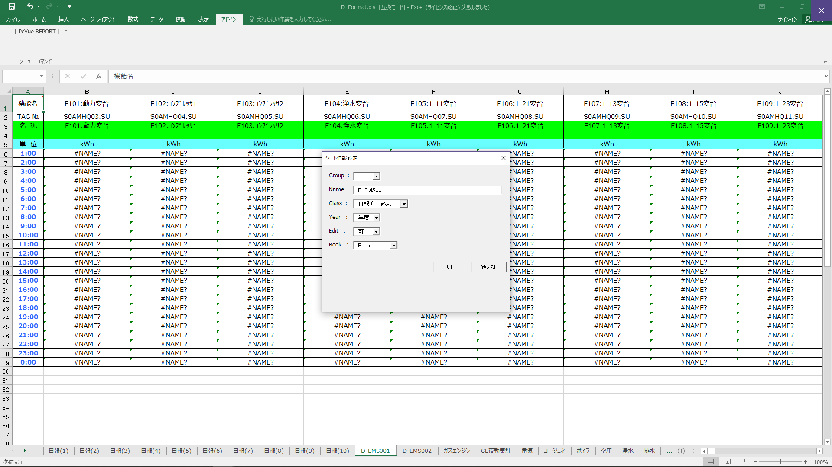
表示シート設定

Group | 1
Name | D-EMS001
Class | 日報(日指定)
Year | 年度
Edit | 可
Book | Book

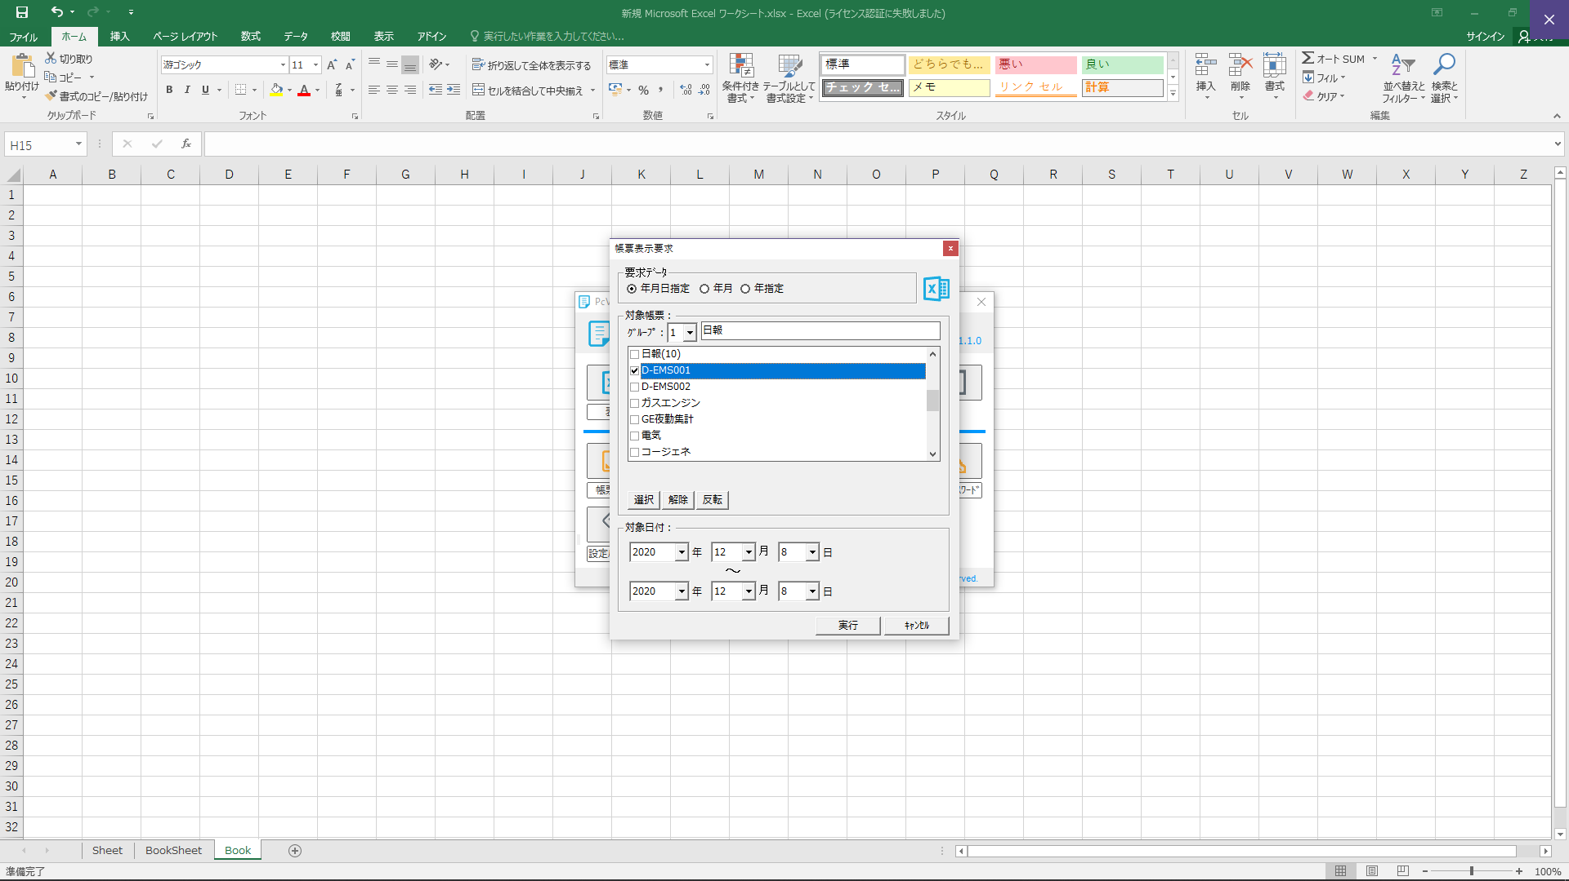
対象シートのみを選択

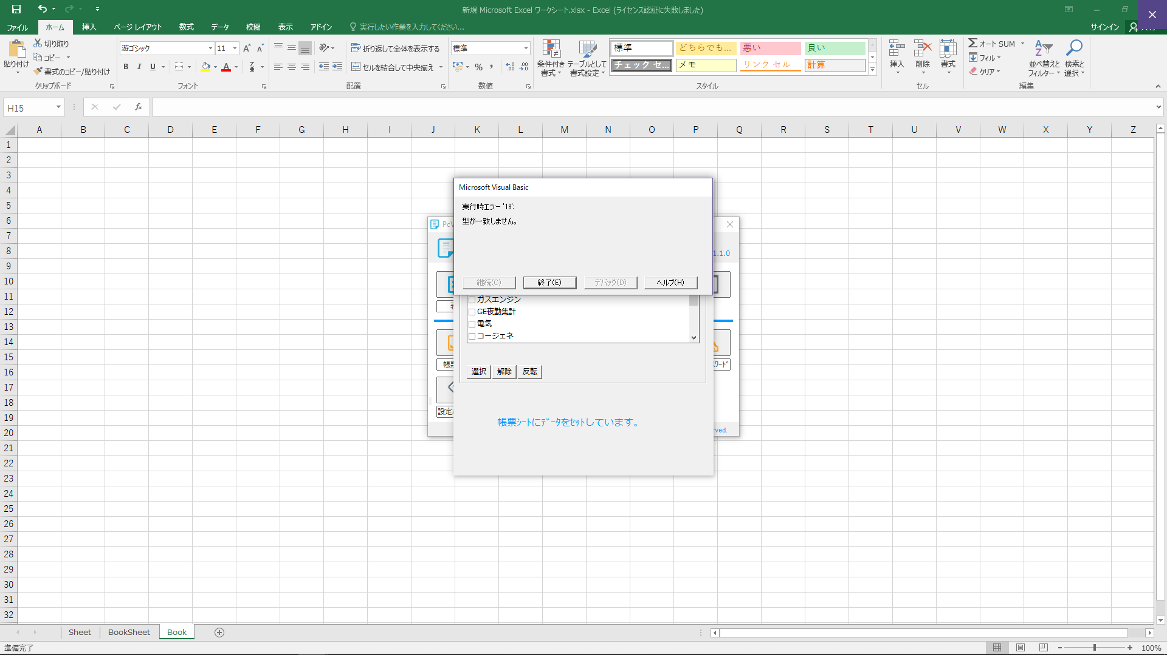
エラー

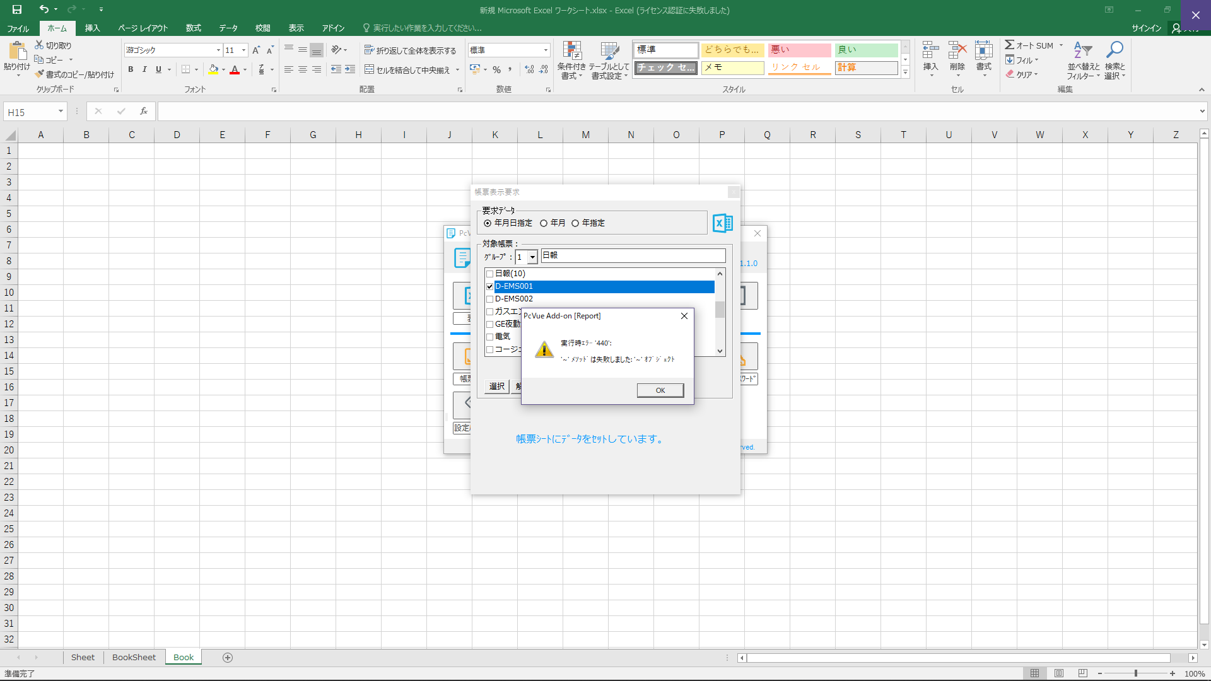
エラー

★最終エラー
